画面遷移図(ユーザー)
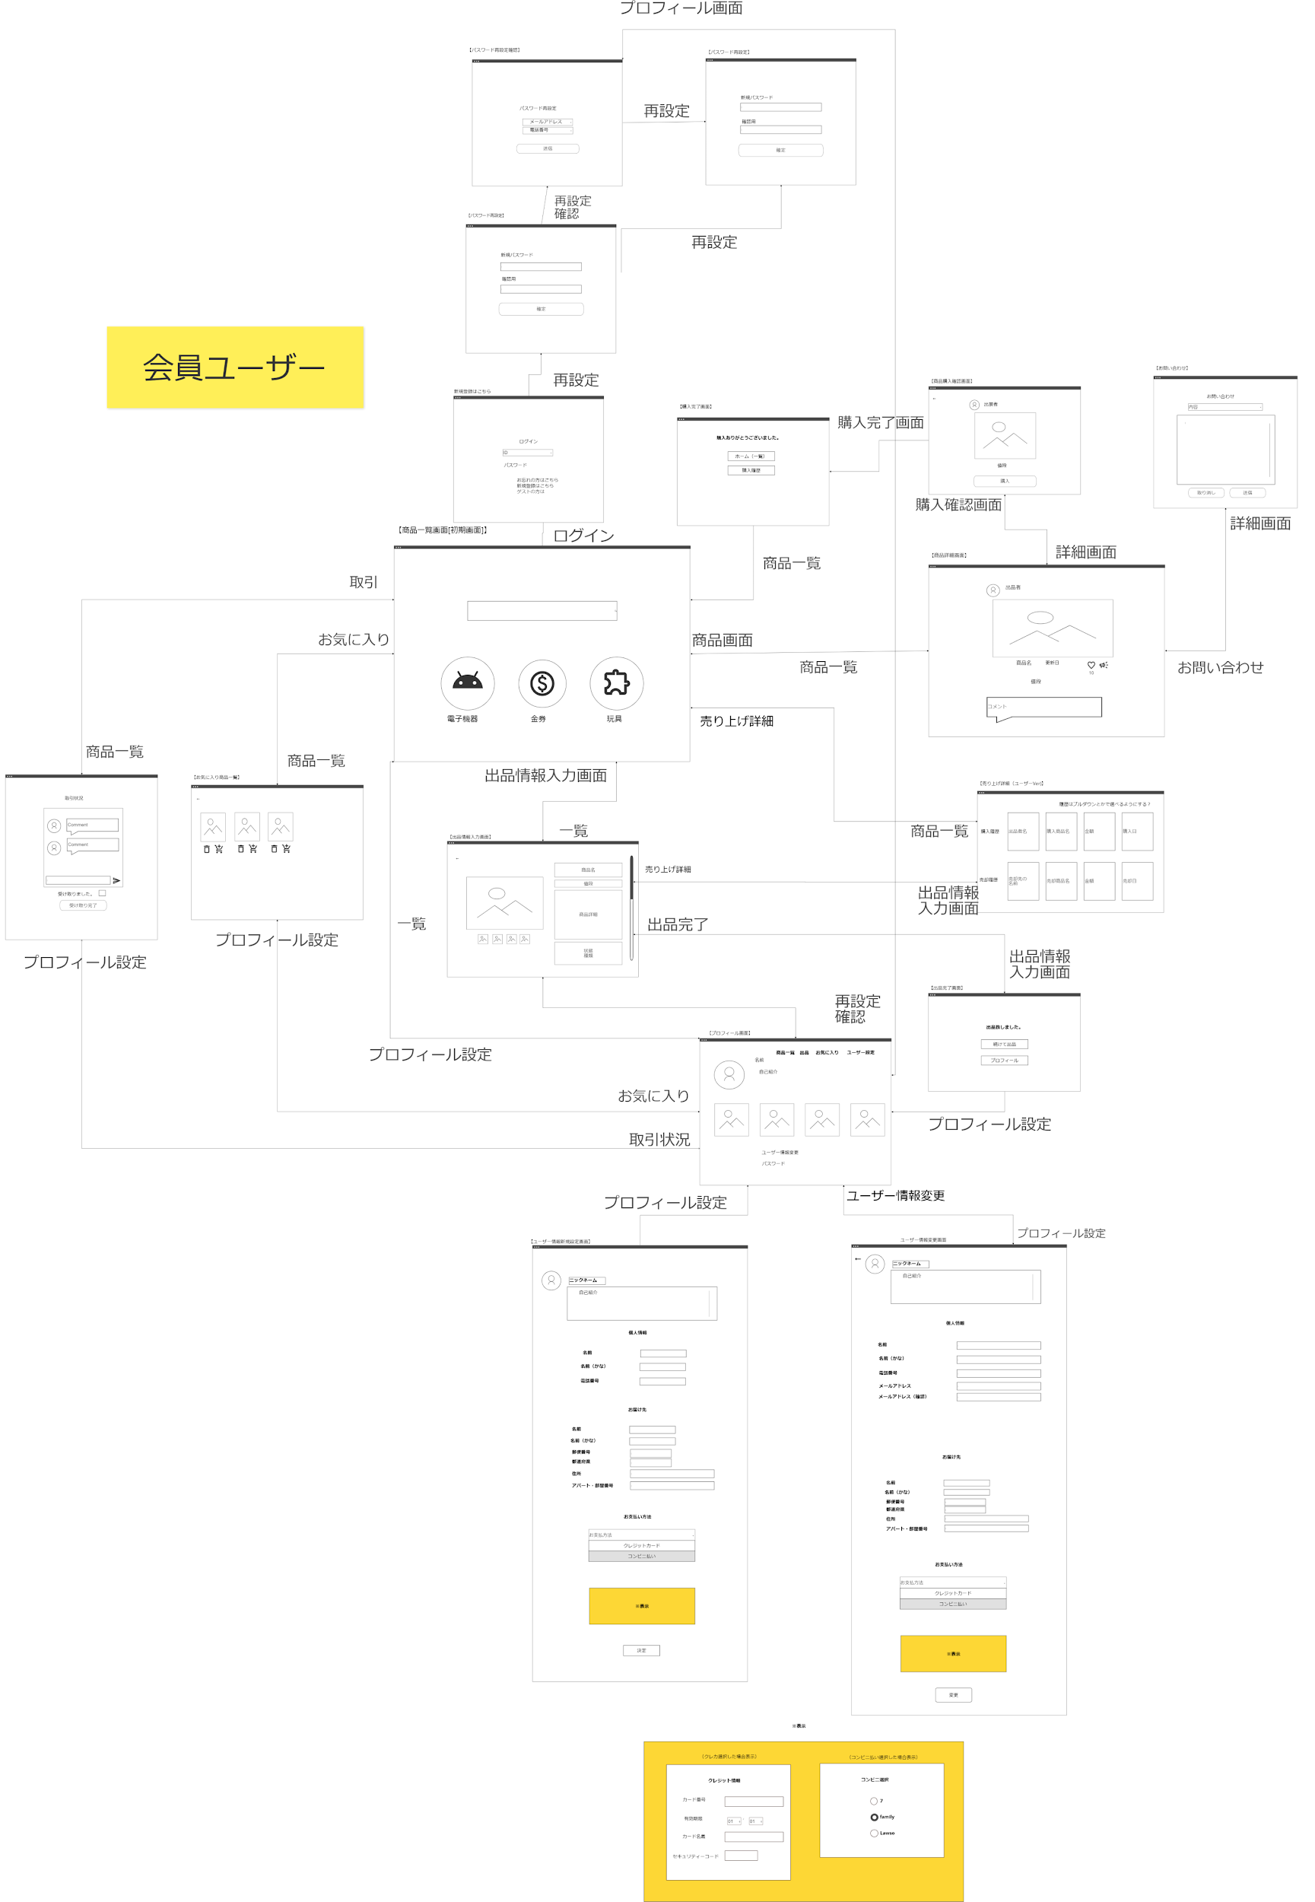
画面遷移図 | システム名 | フリマシステム | 作成日 | 2024/06/19 | 作成者 | 小林桜・宮嶋唯愛
 |  |  | 更新日 |  | 更新者

画面遷移図(管理者)
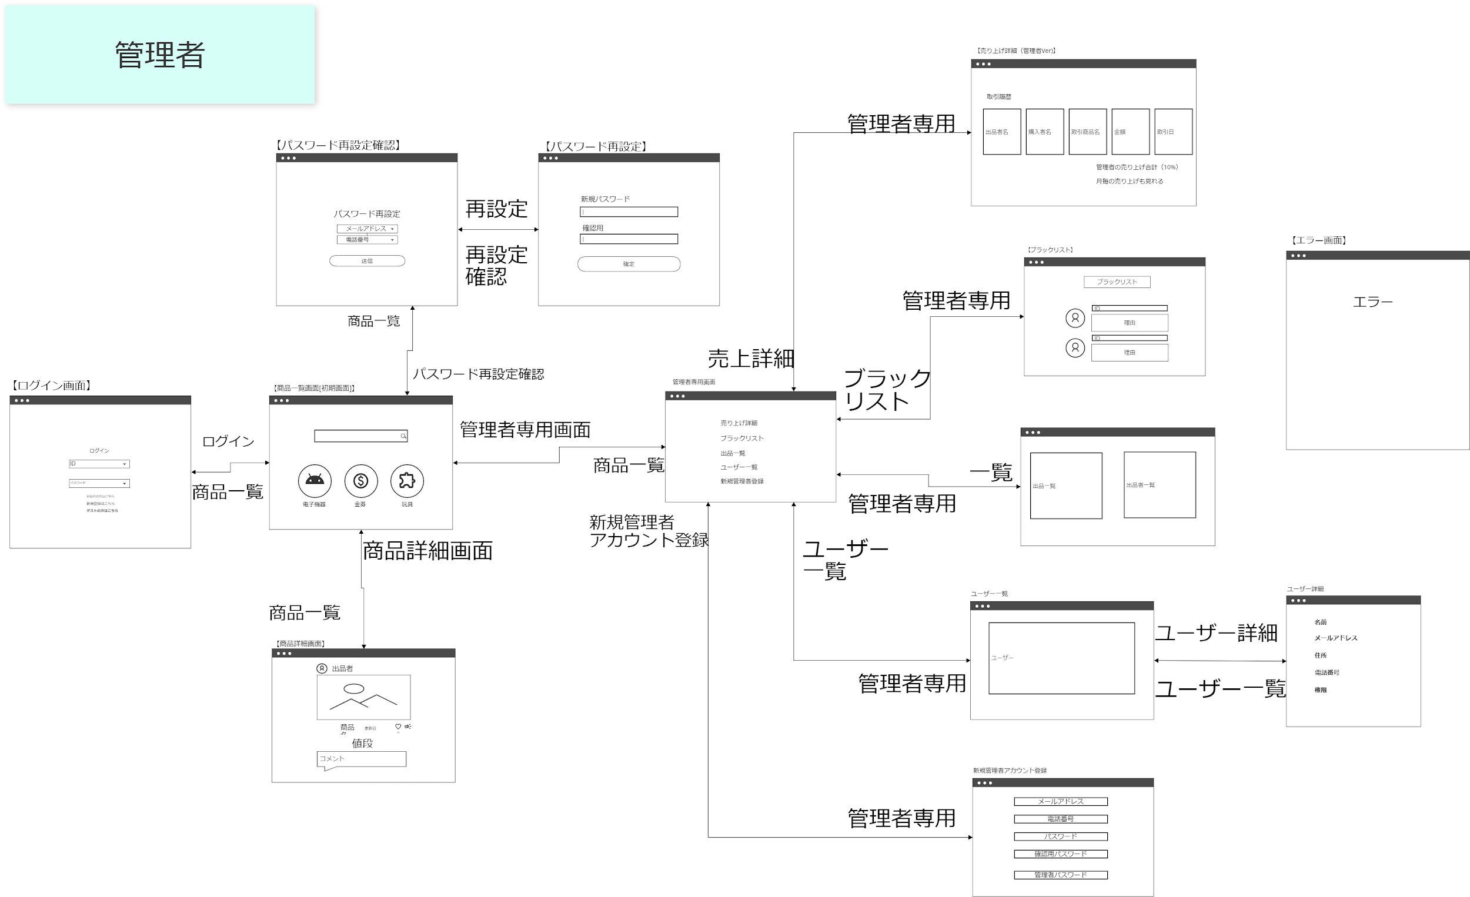
画面遷移図 | システム名 | フリマシステム | 作成日 | 2024/06/19 | 作成者 | 小林桜・宮嶋唯愛
 |  |  | 更新日 |  | 更新者

画面遷移図（非ユーザー）
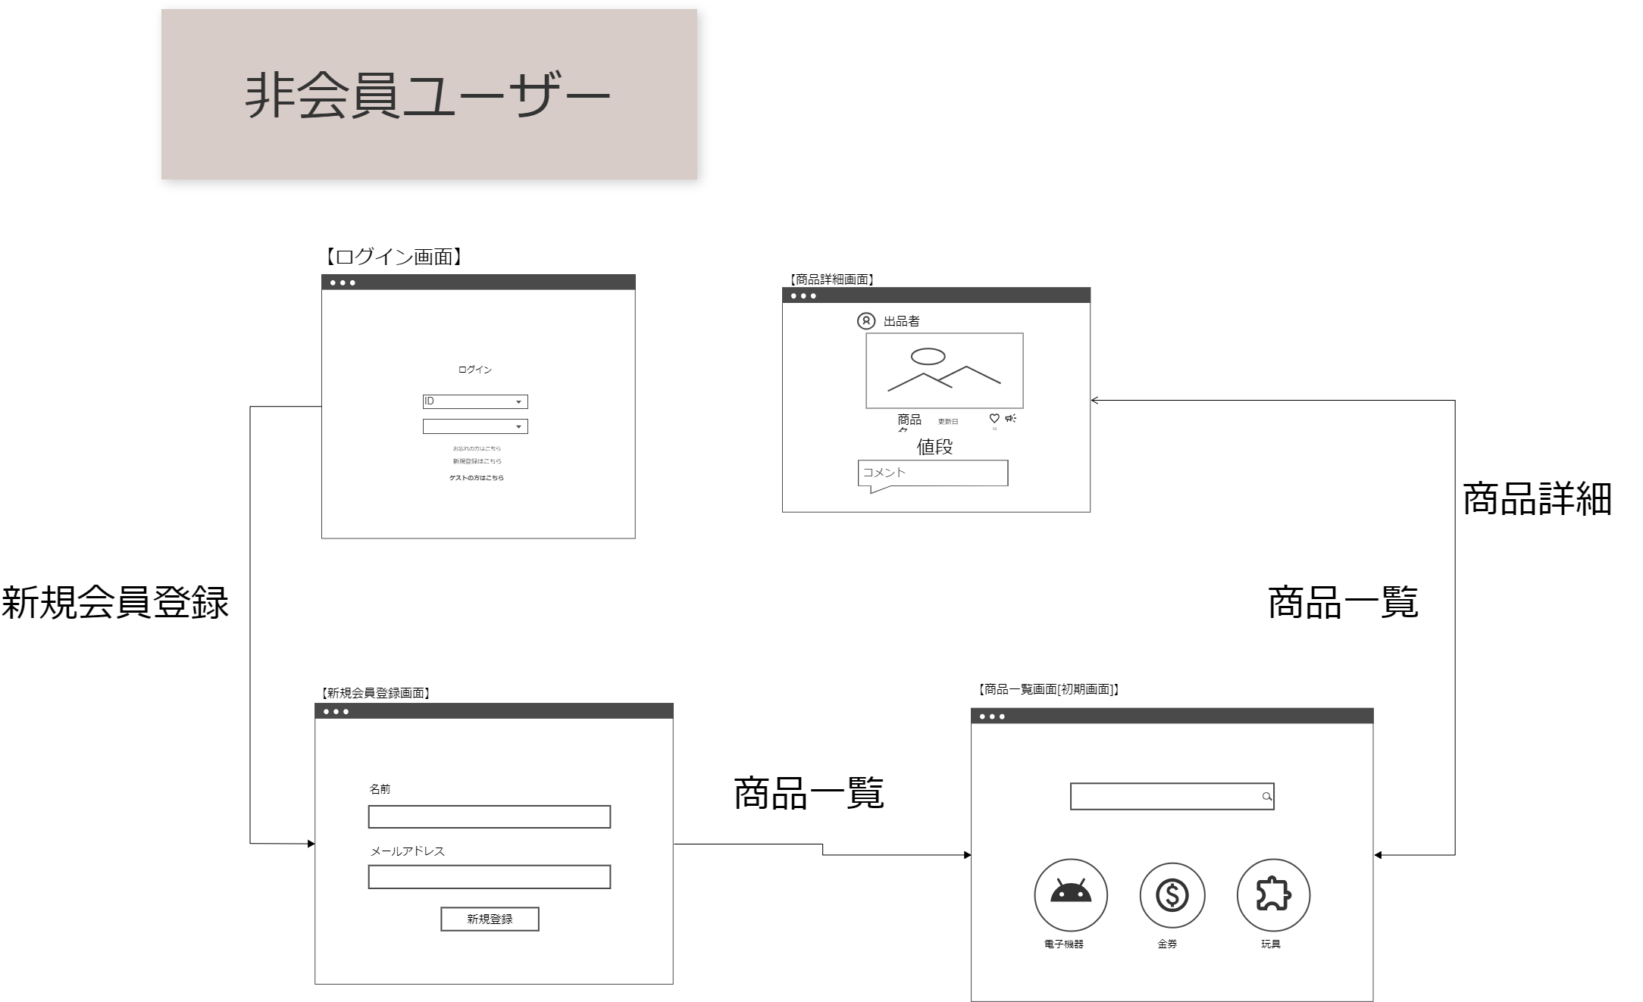
画面遷移図 | システム名 | フリマシステム | 作成日 | 2024/06/19 | 作成者 | 小林桜・宮嶋唯愛
 |  |  | 更新日 |  | 更新者

